1
Заголовок (Summary) | Проверка поля "Имя" на ввод минимального количества букв равного 1
Проект (Project) | Сайт "Все для шитья" https://sew-irk.ru/
Компонент приложения (Component) | Форма Авторизации
Номер версии (Version) | 1.0
Критичность (Severity) | S4 Незначительный (Minor)
Статус (Status) | Новый
Автор (Author) | Тест менеджер/менеджер по качеству (Дмитрий Яркин)
Назначен на (Assigned To) | Группа разработчиков/программистов, которая будет устранять баг
Описание (Description) | Yandex/Windows - 25.2.6.725 (64-bit)
 | В поле "Имя" можно ввести минимального количества букв равного 1
Прикрепленный файл (Attachment) | 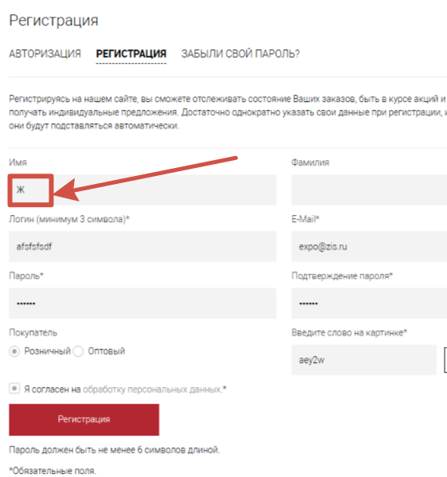 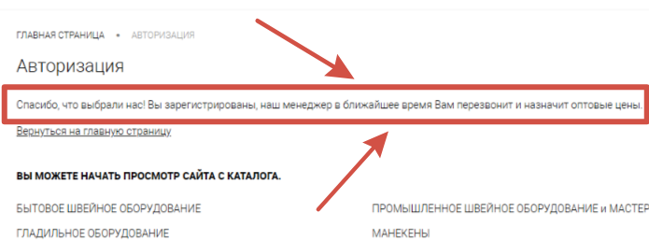

2
Заголовок (Summary) | Проверка поля "Фамилия" на исправление первой строченой буквы на заглавную, удаление пробелов по краям
Проект (Project) | Сайт "Все для шитья" https://sew-irk.ru/
Компонент приложения (Component) | Форма Авторизации
Номер версии (Version) | 1.0
Критичность (Severity) | S4 Незначительный (Minor)
Статус (Status) | Новый
Автор (Author) | Тест менеджер/менеджер по качеству (Дмитрий Яркин)
Назначен на (Assigned To) | Группа разработчиков/программистов, которая будет устранять баг
Описание (Description) | Yandex/Windows - 25.2.6.725 (64-bit)
 | В поле "Фамилия" первая буква автоматически не меняется на заглавную, не указываются ошибки, не убираются пробелы по краям
Прикрепленный файл (Attachment) | 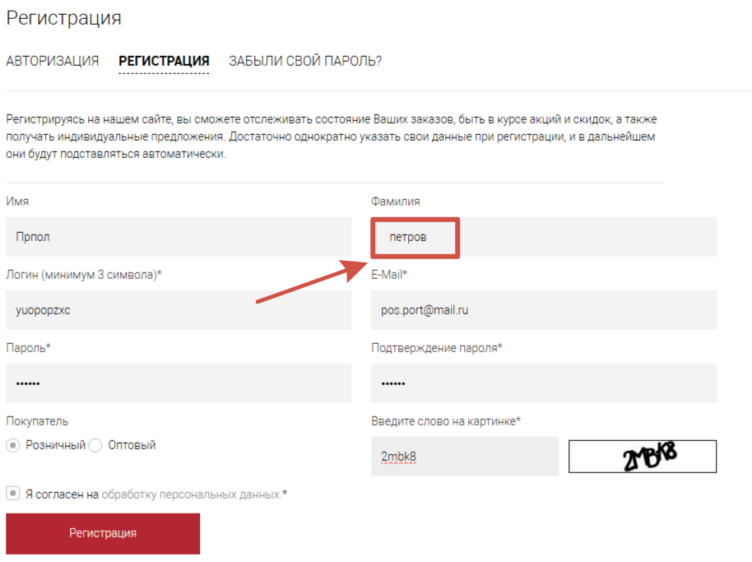

3
Заголовок (Summary) | Проверка поля "Логин" на ввод более 20 символов.
Проект (Project) | Сайт "Все для шитья" https://sew-irk.ru/
Компонент приложения (Component) | Форма Авторизации
Номер версии (Version) | 1.0
Критичность (Severity) | S4 Незначительный (Minor)
Статус (Status) | Новый
Автор (Author) | Тест менеджер/менеджер по качеству (Дмитрий Яркин)
Назначен на (Assigned To) | Группа разработчиков/программистов, которая будет устранять баг
Описание (Description) | Yandex/Windows - 25.2.6.725 (64-bit)
 | В поле ""Логин" можно ввести более 20 символов.
Прикрепленный файл (Attachment) | 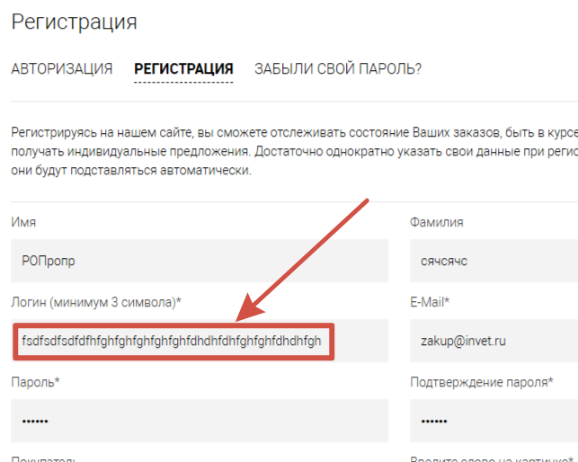

4
Заголовок (Summary) | Проверка поля "E-mail" на ввод спецсимволов, кириллических символов, кавычек, запятых, двух точкек подряд
Проект (Project) | Сайт "Все для шитья" https://sew-irk.ru/
Компонент приложения (Component) | Форма Авторизации
Номер версии (Version) | 1.0
Критичность (Severity) | S4 Незначительный (Minor)
Статус (Status) | Новый
Автор (Author) | Тест менеджер/менеджер по качеству (Дмитрий Яркин)
Назначен на (Assigned To) | Группа разработчиков/программистов, которая будет устранять баг
Описание (Description) | Yandex/Windows - 25.2.6.725 (64-bit)
 | В поле "E-mail" можно ввести спецсимволы, кириллические символы, кавычки, запятые, две точки подряд
Прикрепленный файл (Attachment) | 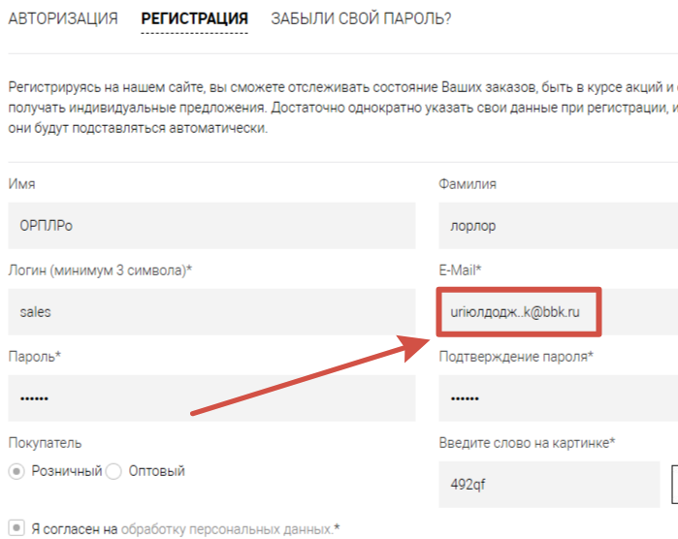

5
Заголовок (Summary) | Проверка поля "E-mail" на ввод длины адреса менее 6 символов
Проект (Project) | Сайт "Все для шитья" https://sew-irk.ru/
Компонент приложения (Component) | Форма Авторизации
Номер версии (Version) | 1.0
Критичность (Severity) | S4 Незначительный (Minor)
Статус (Status) | Новый
Автор (Author) | Тест менеджер/менеджер по качеству (Дмитрий Яркин)
Назначен на (Assigned To) | Группа разработчиков/программистов, которая будет устранять баг
Описание (Description) | Yandex/Windows - 25.2.6.725 (64-bit)
 | В поле "E-mail" можно ввести длину адреса менее 6 символов
Прикрепленный файл (Attachment) | 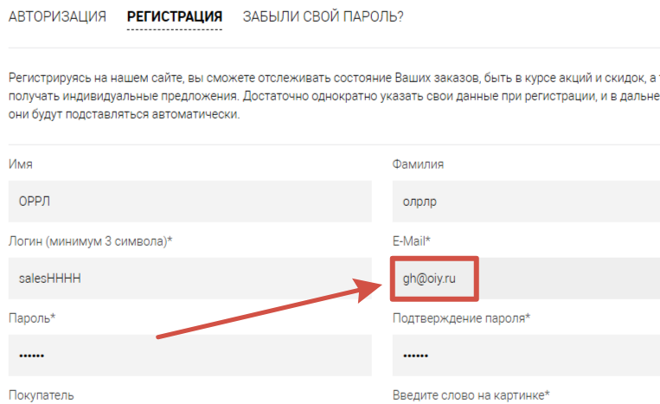

6
Заголовок (Summary) | Проверка поля "Пароль" на ввод кириллических символов
Проект (Project) | Сайт "Все для шитья" https://sew-irk.ru/
Компонент приложения (Component) | Форма Авторизации
Номер версии (Version) | 1.0
Критичность (Severity) | S3 Значительный (Major)
Статус (Status) | Новый
Автор (Author) | Тест менеджер/менеджер по качеству (Дмитрий Яркин)
Назначен на (Assigned To) | Группа разработчиков/программистов, которая будет устранять баг
Описание (Description) | Yandex/Windows - 25.2.6.725 (64-bit)
 | В поле "Пароль" можно ввести кириллические символы
Прикрепленный файл (Attachment) | 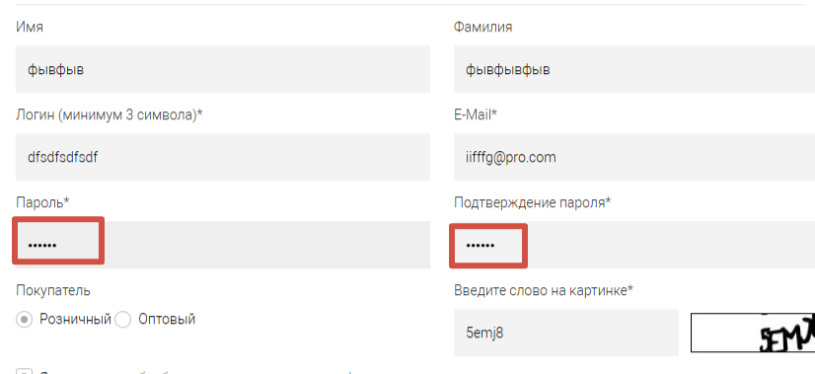

7
Заголовок (Summary) | Проверка поля "Пароль" на ввод более 64 символов
Проект (Project) | Сайт "Все для шитья" https://sew-irk.ru/
Компонент приложения (Component) | Форма Авторизации
Номер версии (Version) | 1.0
Критичность (Severity) | S3 Значительный (Major)
Статус (Status) | Новый
Автор (Author) | Тест менеджер/менеджер по качеству (Дмитрий Яркин)
Назначен на (Assigned To) | Группа разработчиков/программистов, которая будет устранять баг
Описание (Description) | Yandex/Windows - 25.2.6.725 (64-bit)
 | В поле "Пароль" можно ввести более 64 символов
Прикрепленный файл (Attachment) | 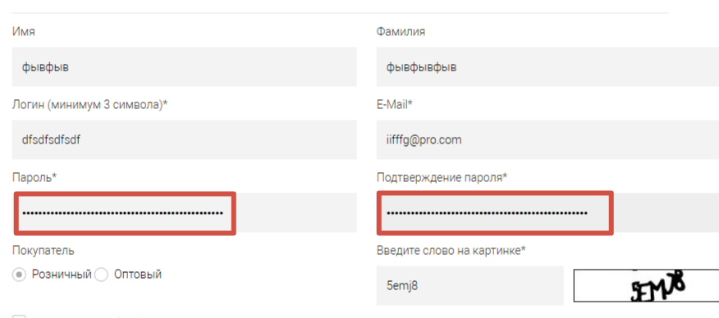

8
Заголовок (Summary) | Проверка поля "ИНН" на ввод только цифр
Проект (Project) | Сайт "Все для шитья" https://sew-irk.ru/
Компонент приложения (Component) | Форма Авторизации
Номер версии (Version) | 1.0
Критичность (Severity) | S3 Значительный (Major)
Статус (Status) | Новый
Автор (Author) | Тест менеджер/менеджер по качеству (Дмитрий Яркин)
Назначен на (Assigned To) | Группа разработчиков/программистов, которая будет устранять баг
Описание (Description) | Yandex/Windows - 25.2.6.725 (64-bit)
 | В поле "ИНН" можно напечатать любые символы
Прикрепленный файл (Attachment) | 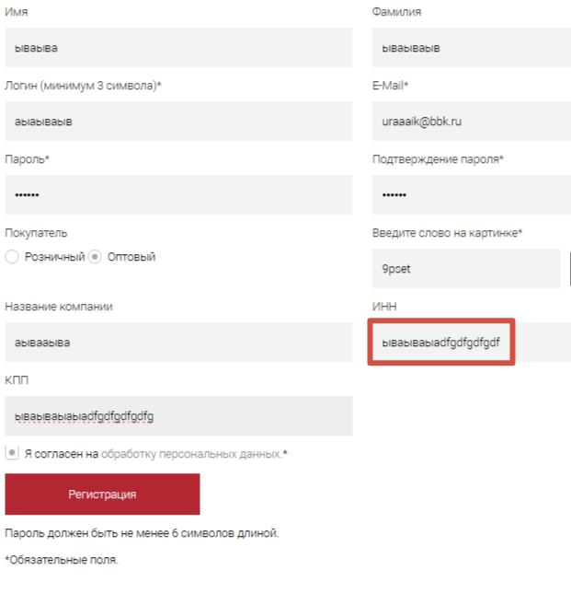

10
Заголовок (Summary) | Проверка поля "КПП" на ввод только цифр
Проект (Project) | Сайт "Все для шитья" https://sew-irk.ru/
Компонент приложения (Component) | Форма Авторизации
Номер версии (Version) | 1.0
Критичность (Severity) | S3 Значительный (Major)
Статус (Status) | Новый
Автор (Author) | Тест менеджер/менеджер по качеству (Дмитрий Яркин)
Назначен на (Assigned To) | Группа разработчиков/программистов, которая будет устранять баг
Описание (Description) | Yandex/Windows - 25.2.6.725 (64-bit)
 | В поле "КПП" можно напечатать любые символы
Прикрепленный файл (Attachment) | 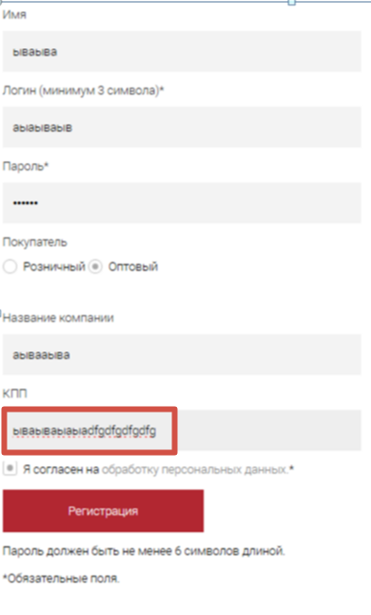

12
Заголовок (Summary) | Проверка поля "Введите слово на картинке" на возможность сгенерировать картинку
Проект (Project) | Сайт "Все для шитья" https://sew-irk.ru/
Компонент приложения (Component) | Форма Авторизации
Номер версии (Version) | 1.0
Критичность (Severity) | S3 Значительный (Major)
Статус (Status) | Новый
Автор (Author) | Тест менеджер/менеджер по качеству (Дмитрий Яркин)
Назначен на (Assigned To) | Группа разработчиков/программистов, которая будет устранять баг
Описание (Description) | Yandex/Windows - 25.2.6.725 (64-bit)
 | В поле "Введите слово на картинке" невозможно сгенерировать картинку
Прикрепленный файл (Attachment) | 